例（竹林）
（別紙３ 様式第１６号） |  |  |  |  |  |  |  |  |  | №： |  | 〇〇
令和5年度 森林・山村多面的機能発揮対策交付金 |  |  |  |  |  |  |  |  |  | 組織名： |  | 〇〇〇〇○○
活動記録兼作業写真整理帳（竹林の例）

 |  | 日付 令和 |  | 5 | 年 | 7 | 月 | 21 | 日

休憩１時間除いた時間
活動項目 |  |  |  |  | ③：地域環境保全タイプ（竹） |  |  |  |  |  | 活動項目(番号)
取組内容 |  | 活動場所 |  |  | ○○○○ |  |  |  |  |  | ①：活動推進費
 |  | 活動内容 |  |  | 枯損竹等の除去、集積 |  |  |  |  |  | ②：地域環境保全タイプ（里山）
 |  |  |  |  |  |  |  |  |  |  | ③：地域環境保全タイプ（竹）
 |  | 実施時間 |  |  | 8：00～17：00 |  |  |  | 8時間 |  | ④：森林資源利用タイプ
三脚利用やセルフタイマーで撮影し、その日、活動した全員が集合写真に写っていれば空白。
 |  | 活動参加人数 | 構成員 |  |  |  |  | 8 | 名 |  | ⑤：森林機能強化タイプ
 |  |  | 構成員以外 |  |  |  |  | 0 | 名 |  | ⑥：関係人口創出・維持タイプ
 |  |  | 合 計 |  |  |  |  | 8 | 名
 |  |  | ＊撮影者を含む場合１を入力→
現在の市町村ではなく、昭和２５年時点。各組織個別に説明します。
 |  |  | うち地域外関係者 |  |  |  |  | 0 | 名
＊この日の活動には参加したが、撮影のため写真に写っていない人がいる場合は合計人数の下に「１」を入力してください。
集合写真 |  |  |  |  |  |  |  |  |  | 作業前
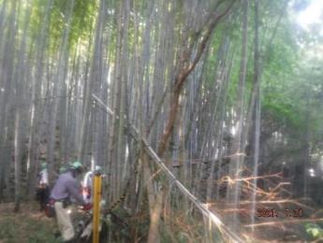
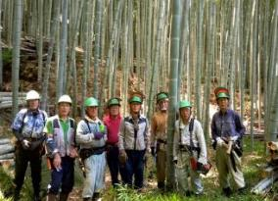
ヘルメット、長袖着用〇
着用なければこの日は対象外

日付を写し込んでいる〇

↕ 同じ場所、同じ角度で撮影〇
枯損木竹を除去し、全体的に本数も減っていることが一目瞭然
 | 作業中 |  |  |  |  |  |  |  |  | 作業後
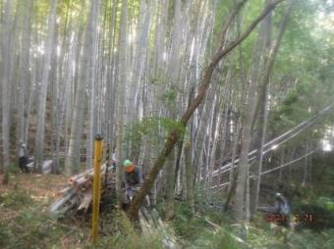
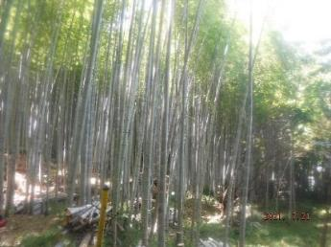

竹が散乱しておらず集積されている〇

※作業前中後の写真撮影は作業起番ごとに１箇所以上で撮影すること。ただし、作業起番面積が1ha以上の場合は2箇所以上とする。狭小な小班が数多く集まっている場合は、同様の林相であれば一つの区域としてまとめて１起番ととらえることも可能。なお、森林機能強化タイプの場合は、500m を単位に１起番ととらえて、500m ごとに１箇所程度の写真を整理すること。 ※玉切処理や搬出、資機材（レンタルも）使用がある場合は上記に加え、写真をつけたしてください。

例（里山）
（別紙３ 様式第１６号） |  |  |  |  |  |  |  |  |  | №： |  | 〇〇
令和5年度 森林・山村多面的機能発揮対策交付金 |  |  |  |  |  |  |  |  |  | 組織名： |  | 〇〇〇〇○○
活動記録兼作業写真整理帳（里山タイプの例）

 |  | 日付 令和 |  | 5 | 年 | 12 | 月 | 8 | 日

休憩１時間除いた時間
活動項目 |  |  |  |  | ②：地域環境保全タイプ（里山） |  |  |  |  |  | 活動項目(番号)
取組内容 |  | 活動場所 |  |  | ○○○○ |  |  |  |  |  | ①：活動推進費
 |  | 活動内容 |  |  | 除伐、集積 |  |  |  |  |  | ②：地域環境保全タイプ（里山）
 |  |  |  |  |  |  |  |  |  |  | ③：地域環境保全タイプ（竹）
 |  | 実施時間 |  |  | 8：00～17：00 |  |  |  | 8時間 |  | ④：森林資源利用タイプ
 |  | 活動参加人数 | 構成員 |  |  |  |  | 5 | 名 |  | ⑤：森林機能強化タイプ
活動はしたが、集合写真を撮影するため写真に写れなかった人がいれば「1」を入力。
 |  |  | 構成員以外 |  |  |  |  | 1 | 名 |  | ⑥：関係人口創出・維持タイプ
 |  |  | 合 計 |  |  |  |  | 6 | 名
 |  |  | ＊撮影者を含む場合１を入力→ |  |  |  |  | 1
現在の市町村ではなく、昭和２５年時点。各組織個別に説明します。
 |  |  | うち地域外関係者 |  |  |  |  | 0 | 名
＊この日の活動には参加したが、撮影のため写真に写っていない人がいる場合は合計人数の下に「１」を入力してください。
集合写真 |  |  |  |  |  |  |  |  |  | 作業前
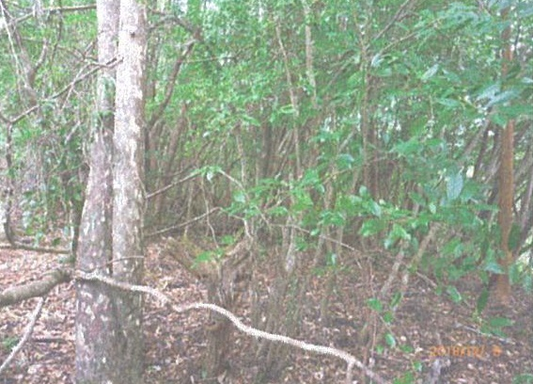
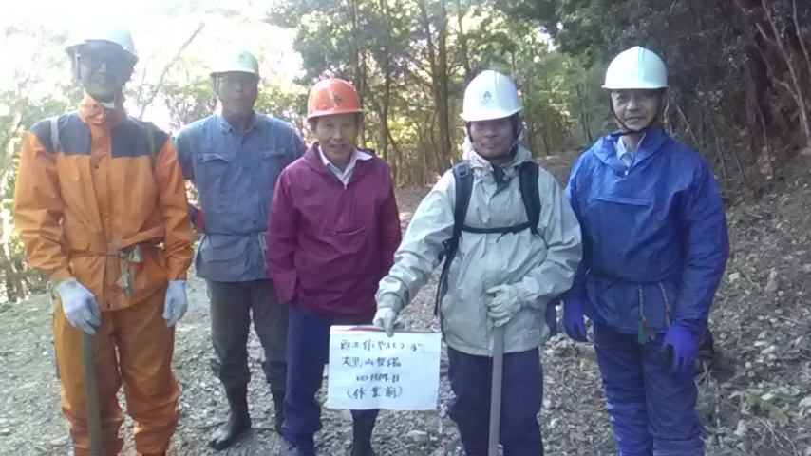

写真に日付が入らなければ、このように手書きでも〇

↕ 同じ場所、同じ角度で撮影〇
作業前後の違いが一目瞭然
 | 作業中 |  |  |  |  |  |  |  |  | 作業後
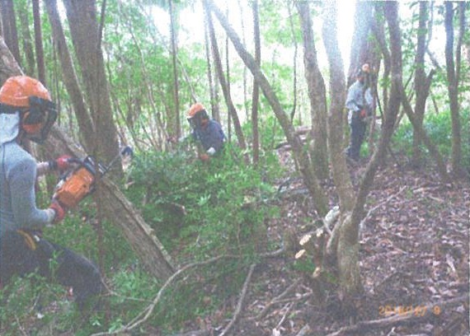
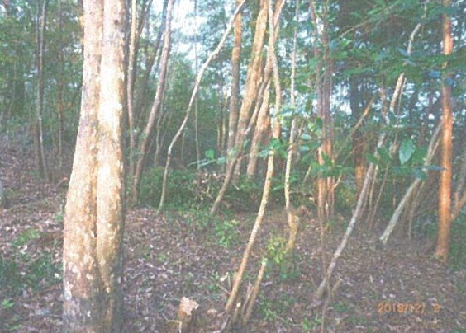

ヘルメット、長袖着用〇
着用なければこの日は対象外

伐りっぱなしではなく一定集積されている〇

※作業前中後の写真撮影は作業起番ごとに１箇所以上で撮影すること。ただし、作業起番面積が1ha以上の場合は2箇所以上とする。狭小な小班が数多く集まっている場合は、同様の林相であれば一つの区域としてまとめて１起番ととらえることも可能。なお、森林機能強化タイプの場合は、500m を単位に１起番ととらえて、500m ごとに１箇所程度の写真を整理すること。 ※玉切処理や搬出、資機材（レンタルも）使用がある場合は上記に加え、写真をつけたしてください。

